Sigmoid函数
e | x | f(x)
2.71 | -5 | 0.0067950463362
2.71 | -4 | 0.018203064531
2.71 | -3 | 0.047841142148
2.71 | -2 | 0.11984516005
2.71 | -1 | 0.26954177898
2.71 | 0 | 0.5
2.71 | 1 | 0.73045822102
2.71 | 2 | 0.88015483995
2.71 | 3 | 0.95215885785
2.71 | 4 | 0.98179693547
2.71 | 5 | 0.99320495366
2.71 | 6 | 0.99748180569

Logistic函数
K | P0 | e | t | r | rt | P(t)
4 | 2 | 2.71 | -10 | 1 | -10 | 0.00018721763519
4 | 2 | 2.71 | -9 | 1 | -9 | 0.00050731918779
4 | 2 | 2.71 | -8 | 1 | -8 | 0.0013745368908
4 | 2 | 2.71 | -7 | 1 | -7 | 0.0037228073984
4 | 2 | 2.71 | -6 | 1 | -6 | 0.010072777223
4 | 2 | 2.71 | -5 | 1 | -5 | 0.027180185345
4 | 2 | 2.71 | -4 | 1 | -4 | 0.072812258123
4 | 2 | 2.71 | -3 | 1 | -3 | 0.19136456859
4 | 2 | 2.71 | -2 | 1 | -2 | 0.47938064021
4 | 2 | 2.71 | -1 | 1 | -1 | 1.0781671159
4 | 2 | 2.71 | 0 | 1 | 0 | 2
4 | 2 | 2.71 | 1 | 1 | 1 | 2.9218328841
4 | 2 | 2.71 | 2 | 1 | 2 | 3.5206193598
4 | 2 | 2.71 | 3 | 1 | 3 | 3.8086354314
4 | 2 | 2.71 | 4 | 1 | 4 | 3.9271877419
4 | 2 | 2.71 | 5 | 1 | 5 | 3.9728198147
4 | 2 | 2.71 | 6 | 1 | 6 | 3.9899272228
4 | 2 | 2.71 | 7 | 1 | 7 | 3.9962771926
4 | 2 | 2.71 | 8 | 1 | 8 | 3.9986254631
4 | 2 | 2.71 | 9 | 1 | 9 | 3.9994926808
4 | 2 | 2.71 | 10 | 1 | 10 | 3.9998127824

二项式定理
a | b | n | (a+b)^n | a | b | k | a^n | b^k | C | f(x)
3 | 6 | 6 | 531441 | 3 | 6 | 0 | 729 | 1 | 1 | 729 | 高阶求导
 |  |  |  | 3 | 6 | 1 | 243 | 6 | 6 | 8748 | 高阶导数的求法
 |  |  |  | 3 | 6 | 2 | 81 | 36 | 15 | 43740 | 1．直接法：由高阶导数的定义逐步求高阶导数。
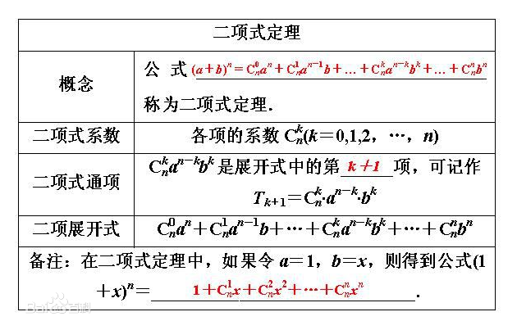
 |  |  |  | 3 | 6 | 3 | 27 | 216 | 20 | 116640 | 一般用来寻找解题方法。
 |  |  |  | 3 | 6 | 4 | 9 | 1296 | 15 | 174960 | 2．高阶导数的运算法则：
 |  |  |  | 3 | 6 | 5 | 3 | 7776 | 6 | 139968
 |  |  |  | 3 | 6 | 6 | 1 | 46656 | 1 | 46656
 |  |  |  |  |  |  |  |  |  | 531441
 |  |  |  |  |  |  |  |  |  |  | （二项式定理）
 |  |  |  |  |  |  |  |  |  |  | 3．间接法：利用已知的高阶导数公式，通过四则运算，变量代换等方法。
 |  |  |  |  |  |  |  |  |  |  | 注意：代换后函数要便于求，尽量靠拢已知公式求出阶导数。
 |  |  |  |  |  |  |  |  |  |  | 口诀
 |  |  |  |  |  |  |  |  |  |  | 为了便于记忆，有人整理出了以下口诀：
 |  |  |  |  |  |  |  |  |  |  | 常为零，幂降次
 |  |  |  |  |  |  |  |  |  |  | 对倒数（e为底时直接倒数，a为底时乘以1/lna）
 |  |  |  |  |  |  |  |  |  |  | 指不变（特别的，自然对数的指数函数完全不变，一般的指数函数须乘以lna）
 |  |  |  |  |  |  |  |  |  |  | 正变余，余变正
 |  |  |  |  |  |  |  |  |  |  | 切割方（切函数是相应割函数（切函数的倒数）的平方）
 |  |  |  |  |  |  |  |  |  |  | 割乘切，反分式

Sigmoid的导数函数
e | x | f'(net)
2.71 | -10 | 4.6802218144E-05
2.71 | -9 | 0.00012681371115
2.71 | -8 | 0.00034351613822
2.71 | -7 | 0.00092983564366
2.71 | -6 | 0.0025118530032
2.71 | -5 | 0.0067488736815
2.71 | -4 | 0.017871712972
2.71 | -3 | 0.045552367266
2.71 | -2 | 0.10548229767
2.71 | -1 | 0.19688900836
2.71 | 0 | 0.25
2.71 | 1 | 0.19688900836
2.71 | 2 | 0.10548229767
2.71 | 3 | 0.045552367266
2.71 | 4 | 0.017871712972
2.71 | 5 | 0.0067488736815
2.71 | 6 | 0.0025118530032
2.71 | 7 | 0.00092983564366
2.71 | 8 | 0.00034351613822
2.71 | 9 | 0.00012681371115
2.71 | 10 | 4.6802218144E-05

函数的导数和极限
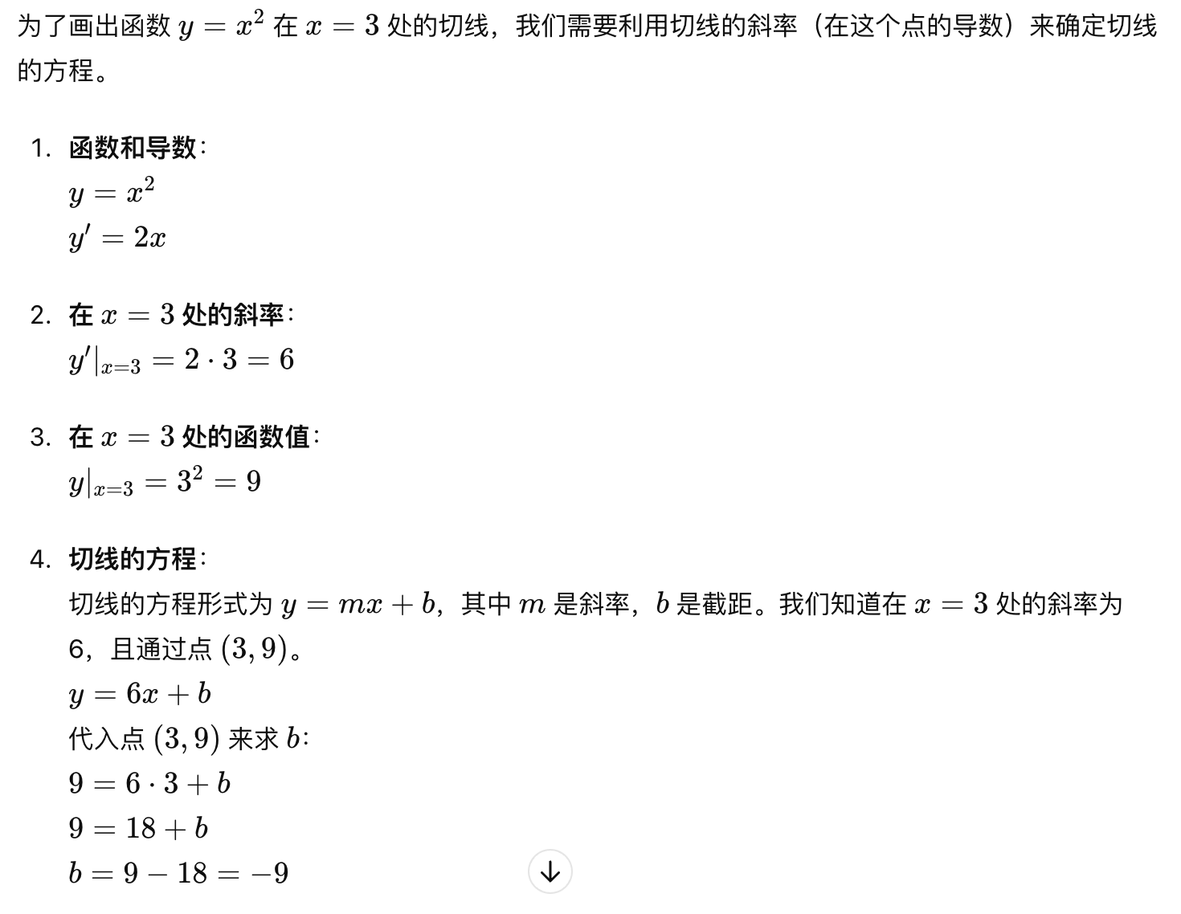
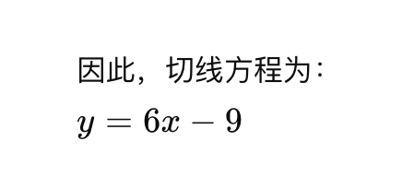
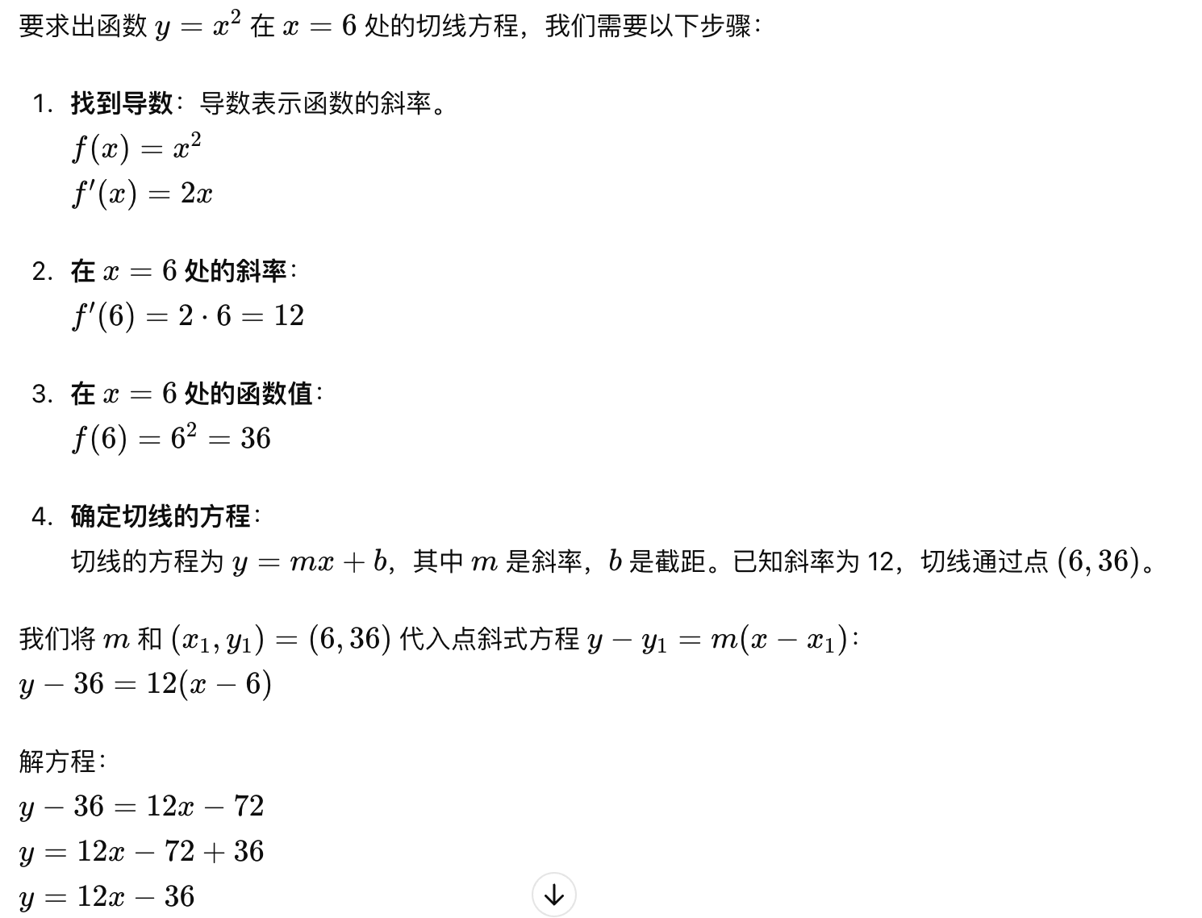
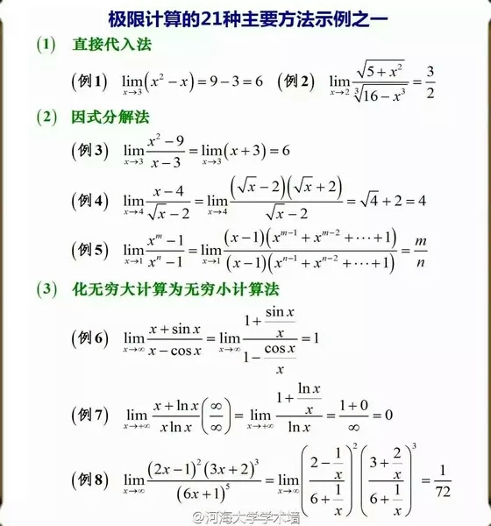
极限-收敛
 | x | y
 | 1 | 2.5
 | 2 | 2.25
 | 3 | 2.125
 | 4 | 2.0625
 | 5 | 2.03125
 | 6 | 2.015625
 | 7 | 2.0078125
 | 8 | 2.00390625
 | 9 | 2.001953125
 | 10 | 2.0009765625
 | 11 | 2.0004882812
 | 12 | 2.0002441406
 | 13 | 2.0001220703
 | 14 | 2.0000610352
 | 15 | 2.0000305176
 | 16 | 2.0000152588
 | 17 | 2.0000076294
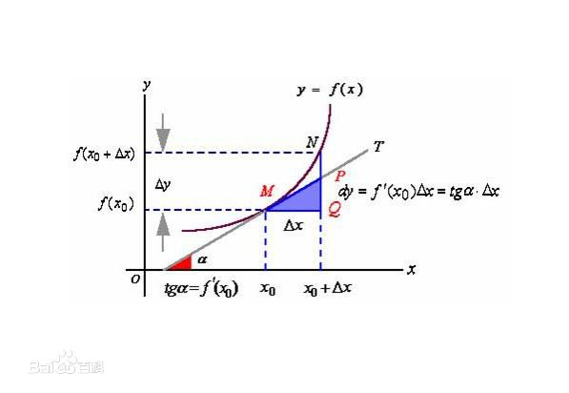
 | 18 | 2.0000038147
 | 19 | 2.0000019073
 | 20 | 2.0000009537
 | 21 | 2.0000004768
 | 22 | 2.0000002384
 | 23 | 2.0000001192

说明：求导和求极限是两个完全不同的概念. 我们以y=x²为例,当x趋向于1的时候,y也趋向于1,这是极限. 我们把y=x²对x进行求导,得y=2x,该式的几何意义为函数在x点的切线的斜率. 即当x=1时y=2,表示函数y=x²在x=1点这一处的切线的斜率为k=2. 为什么y=x²对x求导后会得到y=2x,那是因为求切线的方法是在图像上取两点连成直线,当两点不断靠近最终成为一点的时候,该直线也便是图像在该点的切线.而推导求导这一过程的方法用的是求极限法.因此求导和求极限两者本身并不相同. | X | X^2 | 2X | 点为3的切线=6x-9 | 点为6的切线=12x-36
 | -19 | 361 | -38 | -123 | -264
导数：对含有一个自变量的函数求导 | -18 | 324 | -36 | -117 | -252
偏导数：是对含有两个自变量的函数中的一个自变量求导 | -17 | 289 | -34 | -111 | -240
 | -16 | 256 | -32 | -105 | -228
 | -15 | 225 | -30 | -99 | -216
 | -14 | 196 | -28 | -93 | -204
 | -13 | 169 | -26 | -87 | -192
 | -12 | 144 | -24 | -81 | -180
 | -11 | 121 | -22 | -75 | -168
 | -10 | 100 | -20 | -69 | -156
 | -9 | 81 | -18 | -63 | -144
 | -8 | 64 | -16 | -57 | -132
 | -7 | 49 | -14 | -51 | -120
 | -6 | 36 | -12 | -45 | -108
 | -5 | 25 | -10 | -39 | -96
 | -4 | 16 | -8 | -33 | -84
 | -3 | 9 | -6 | -27 | -72
 | -2 | 4 | -4 | -21 | -60
 | -1 | 1 | -2 | -15 | -48
 | 0 | 0 | 0 | -9 | -36
 | 1 | 1 | 2 | -3 | -24
 | 2 | 4 | 4 | 3 | -12
 | 3 | 9 | 6 | 9 | 0
 | 4 | 16 | 8 | 15 | 12
 | 5 | 25 | 10 | 21 | 24
 | 6 | 36 | 12 | 27 | 36
 | 7 | 49 | 14 | 33 | 48
 | 8 | 64 | 16 | 39 | 60
 | 9 | 81 | 18 | 45 | 72
 | 10 | 100 | 20 | 51 | 84
 | 11 | 121 | 22 | 57 | 96
 | 12 | 144 | 24 | 63 | 108
 | 13 | 169 | 26 | 69 | 120
 | 14 | 196 | 28 | 75 | 132
 | 15 | 225 | 30 | 81 | 144
 | 16 | 256 | 32 | 87 | 156
 | 17 | 289 | 34 | 93 | 168
 | 18 | 324 | 36 | 99 | 180
 | 19 | 361 | 38 | 105 | 192
 | 20 | 400 | 40 | 111 | 204

偏导数
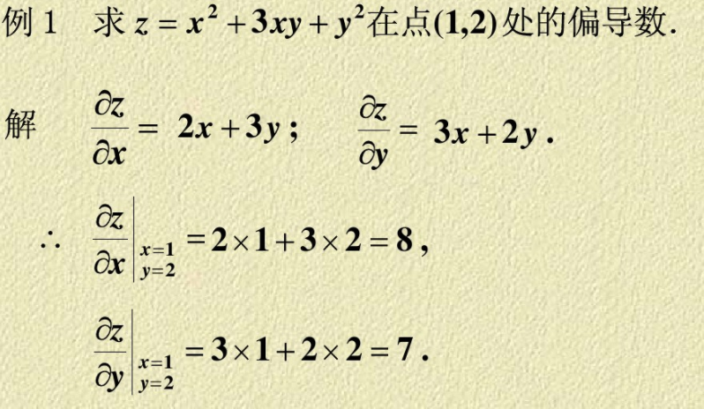

第四步，利用网络期望输出和实际输出，计算误差函数对输出层的各神经元的偏导数 。

说明：相对于x的导数，x的原次幂作为系数，x次幂减1，没有x的或常数相对于x的导数为0
所以：x的2次方就变成了2x，3xy就变成3y，y的2次方就变成了0

导数：对含有一个自变量的函数求导
偏导数：是对含有两个自变量的函数中的一个自变量求导

误差函数
q | o（序号） | do(期望输出向量) | yo(输出层输出向量) | (dok-yok)^2 | e
5 | 1 | 11 | 15 | 16 | 50.5
 | 2 | 13 | 16 | 9
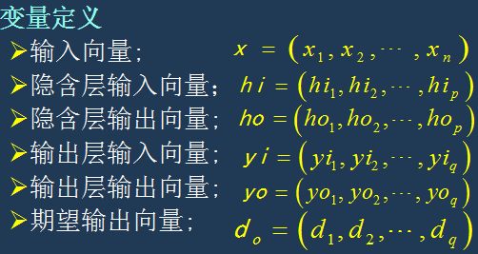
 | 3 | 14 | 12 | 4
 | 4 | 12 | 18 | 36
 | 5 | 14 | 8 | 36
 |  |  |  | 101

计算隐含层输入输出
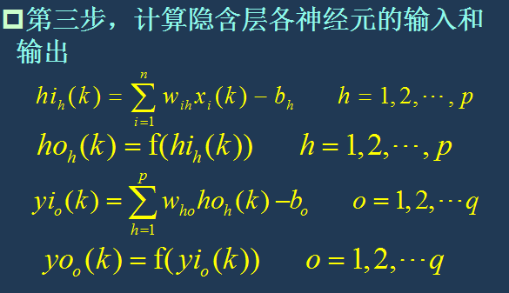
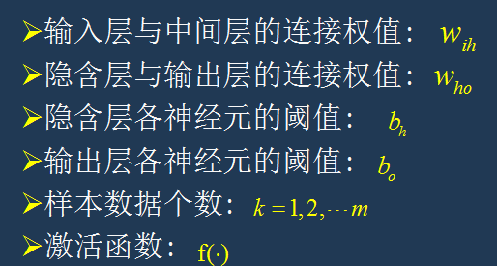
e | n | 序号 | x | wih | bh | hih隐含层输入向量 | hih(k) | hoh(k)
1 | 8 | 1 | 24 | 4 | 3 | 93 | 908 | 0.5
 |  | 2 | 23 | 4 | 3 | 89
 |  | 3 | 11 | 4 | 3 | 41
 |  | 4 | 55 | 4 | 3 | 217
 |  | 5 | 23 | 4 | 3 | 89
 |  | 6 | 11 | 4 | 3 | 41
 |  | 7 | 32 | 4 | 3 | 125
 |  | 8 | 54 | 4 | 3 | 213

最小二乘法
一、 | i | x | y | x^2 | x*y
 | 1 | 36.9 | 181 | 1361.61 | 6678.9
 | 2 | 46.7 | 197 | 2180.89 | 9199.9
 | 3 | 63.7 | 235 | 4057.69 | 14969.5
 | 4 | 77.8 | 270 | 6052.84 | 21006
 | 5 | 84 | 283 | 7056 | 23772
 | 6 | 87.5 | 292 | 7656.25 | 25550
 | 合计： | 396.6 | 1458 | 28365.28 | 101176.3

二、
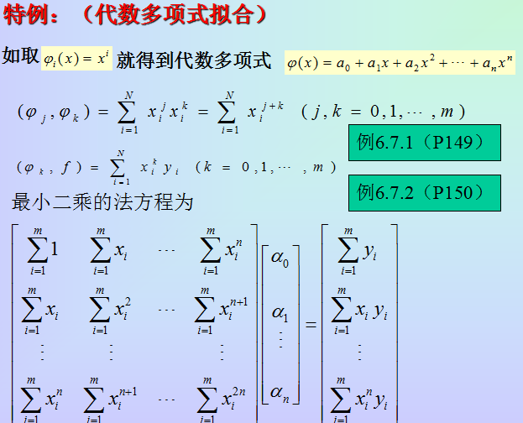
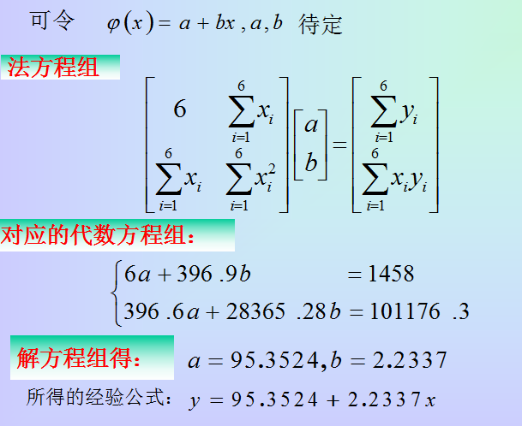

三、 |  | x | y
 |  | 36.9 | 177.78593
 |  | 46.7 | 199.67619
 |  | 63.7 | 237.64909
 |  | 77.8 | 269.14426
 |  | 84 | 282.9932
 |  | 87.5 | 290.81115

梯度下降法
y=X^2/2-2X
-12 | 96 |  | x | y' | y | gap
-11 | 82.5 | x0= | -4 | -6 | 16
-10 | 70 | x1= | 5 | 3 | 2.5 | -13.5
-9 | 58.5 | x2= | 0.5 | -1.5 | -0.875 | -3.375
-8 | 48 | x3= | 2.75 | 0.75 | -1.71875 | -0.84375
-7 | 38.5 | x4= | 1.625 | -0.375 | -1.9296875 | -0.2109375
-6 | 30 | x5= | 2.1875 | 0.1875 | -1.982421875 | -0.052734375
-5 | 22.5 | x6= | 1.90625 | -0.09375 | -1.9956054688 | -0.01318359375
-4 | 16 | x7= | 2.046875 | 0.046875 | -1.9989013672 | -0.0032958984375
-3 | 10.5 | x8= | 1.9765625 | -0.0234375 | -1.9997253418 | -0.00082397460938
-2 | 6 | x9= | 2.01171875 | 0.01171875 | -1.9999313354 | -0.00020599365234
-1 | 2.5 | x10= | 1.994140625 | -0.005859375 | -1.9999828339 | -0.000052
0 | 0
梯度下降
1 | -1.5
2 | -2
3 | -1.5
4 | 0
5 | 2.5
6 | 6
7 | 10.5
8 | 16
9 | 22.5
10 | 30
11 | 38.5
12 | 48
13 | 58.5
14 | 70
15 | 82.5
16 | 96

双曲线
x | y
-10 | 8.2865352631
-9 | 7.4833147735
-8 | 6.6833125519
-7 | 5.8878405776
-6 | 5.0990195136
-5 | 4.3204937989
-4 | 3.559026084
-3 | 2.8284271247
-2 | 2.1602468995
-1 | 1.6329931619
0 | 1.4142135624
1 | 1.6329931619
2 | 2.1602468995
3 | 2.8284271247
4 | 3.559026084
5 | 4.3204937989
6 | 5.0990195136
7 | 5.8878405776
8 | 6.6833125519
9 | 7.4833147735
10 | 8.2865352631
-10 | -8.2865352631
-9 | -7.4833147735
-8 | -6.6833125519
-7 | -5.8878405776
-6 | -5.0990195136
-5 | -4.3204937989
-4 | -3.559026084
-3 | -2.8284271247
-2 | -2.1602468995
-1 | -1.6329931619
0 | -1.4142135624
1 | -1.6329931619
2 | -2.1602468995
3 | -2.8284271247
4 | -3.559026084
5 | -4.3204937989
6 | -5.0990195136
7 | -5.8878405776
8 | -6.6833125519
9 | -7.4833147735
10 | -8.2865352631

